Sheet1
工 资 表
编制单位：靖江市寰裕商品贸易有限公司 |  |  |  | 所属月份：2025年1月 |  |  |  |  | 发放日期：2025年1月27日 |  | 金额单位（元）
编号 | 姓名 | 应出勤天数 | 实出勤天数 | 基本工资 | 补贴 | 应扣社保 | 应扣公积金 | 应扣个税 | 实发金额 | 身份证号码 | 签名 | 备注
1 | 任玉芳 | 31 | 31 | 10000 | 1000 | -1080 | -500 |  | 9420 | 321281198509152746

合计 |  |  |  | 10000 | 1000 | -1080 | -500 |  | 9420

工 资 表
编制单位：靖江市寰裕商品贸易有限公司 |  |  |  | 所属月份：2025年2月 |  |  |  |  | 发放日期：2025年3月4日 |  | 金额单位（元）
编号 | 姓名 | 应出勤天数 | 实出勤天数 | 基本工资 | 补贴 | 应扣社保 | 应扣公积金 | 应扣个税 | 实发金额 | 身份证号码 | 签名 | 备注
1 | 任玉芳 | 28 | 20.5 | 7321 | 732 | -1080 | -500 | -177 | 6296 | 321281198509152746

合计 |  |  |  | 7321 | 732 | -1080 | -500 | -177 | 6296
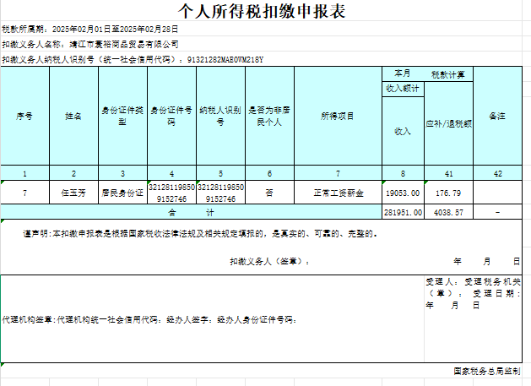

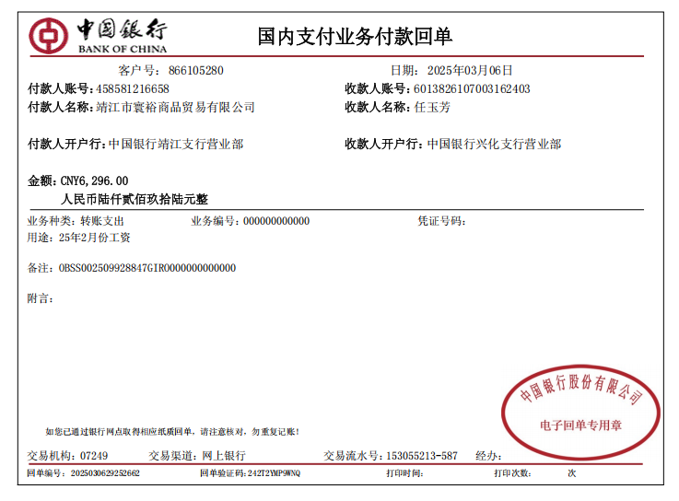

4-Mar-25
The salary of Cicci in February deducted from individual income tax shall be RMB6,296
The budgeted salary last month was RMB9,420, and now the difference is RMB 3,124

